Pizzák
ÉTTEREM NEVE, ÉTEL MEGNEVEZÉSE | TERMÉK FOTÓ * | ÁR * (Ft/adag) | ÖSSZETEVŐK | MEGRENDELÉS HELYE | A MEGRENDELÉS HELYÉN FELTÜNTETETT INFORMÁCIÓK* |  | HATÓSÁGI LABORATÓRIUMI VIZSGÁLAT |  |  |  |  |  |  |  |  |  | ALLERGÉN TÁJÉKOZTATÁS (Megfelelő/Nem megfelelő)
 |  |  |  |  |  |  | MIKROBIOLÓGIAI VIZSGÁLAT |  |  |  |  |  |  |  | ANALITIKAI VIZSGÁLAT | HATÓSÁGI TISZTASÁGI VIZSGÁLAT
 |  |  |  |  | FOTÓ | MEGRENDELÉS NYOMONKÖVETÉSE | SALMONELLA SPP. (/25g) | KOAGULÁZ POZITÍV STAPHYLOCOCCUSOK (CFU/g) | LISTERIA MONOCYTOGENES (/25g) | BACILLUS CEREUS (CFU/g) | CLOSTRIDIUM PERFRINGENS (CFU/g) | ESCHERICHIA COLI (CFU/g) | COLIFORM (CFU/g) | MIKROORGANIZMUSOK SZÁMA (CFU/g) | FAJFEHÉRJE LÓ | DOBOZ KÜLSŐ FELÜLETE (CFU/100 cm2)

Don Pepe Bolognai pizza marhahúsos | 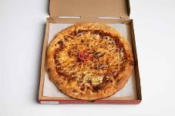 | 2090 | pizzaparadicsom, mozzarella, zöldséges-darálthúsos ragu | Az étterem saját honlapja | elérhető | X | P | P | P | P | P | P | P | P | Nem mutatható ki | P | Megfelelő
Il Treno Trombitás Bolognai | 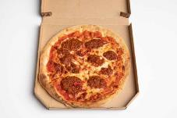 | 2190 | paradicsomos parmezánszósz, bolognai ragu, mozzarella | Az étterem saját honlapja | nem elérhető | X | P | P | P | P | P | P | P | P | _ | P | Nem megfelelő*
Pizza Forte Bolognese | 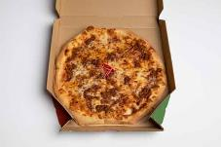 | 2095 | bolognai ragu, mozzarella | Az étterem saját honlapja | elérhető | ✓ | P | P | P | P | P | P | P | P | _ | P | Megfelelő
Pizza Hut Magyaros serpenyős pizza | 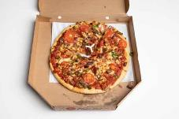 | 2690 | fűszeres paradicsomszósz, olasz kolbász, marhahús, jalapeno, kaliforniai paprika, paradicsom, lilahagyma, mozzarella sajt | Az étterem saját honlapja | elérhető | ✓ | P | P | P | P | P | P | P | P | Nem mutatható ki | P | Megfelelő
Pizza King Bolognai pizza | 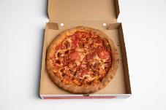 | 1099 | pizzaszósz, bolognai ragu, paradicsomkarika, mozzarella sajt | Az étterem saját honlapja | elérhető | ✓ | P | P | P | P | P | P | P | P | _ | P | Nem megfelelő*
*Egérrel a cellára mutatva további információ jelenik meg.

Frissensültek
ÉTTEREM NEVE, ÉTEL MEGNEVEZÉSE | TERMÉK FOTÓ * | ÁR * (Ft/adag) | ÖSSZETEVŐK | MEGRENDELÉS HELYE | A MEGRENDELÉS HELYÉN FELTÜNTETETT INFORMÁCIÓK* |  |  |  |  |  |  |  |  |  |  |  | ALLERGÉN TÁJÉKOZTATÁS (Megfelelő/Nem megfelelő)
 |  |  |  |  |  |  | HATÓSÁGI MIKROBIOLÓGIAI VIZSGÁLAT |  |  |  |  |  |  |  | ANALITIKAI VIZSGÁLAT | HATÓSÁGI TISZTASÁGI VIZSGÁLAT
 |  |  |  |  | FOTÓ | MEGRENDELÉS NYOMONKÖVETÉSE | SALMONELLA SPP. (/25g) | KOAGULÁZ POZITÍV STAPHYLOCOCCUSOK (CFU/g) | LISTERIA MONOCYTOGENES (/25g) | BACILLUS CEREUS (CFU/g) | CLOSTRIDIUM PERFRINGENS (CFU/g) | ESCHERICHIA COLI (CFU/g) | COLIFORM (CFU/g) | MIKROORGANIZMUSOK SZÁMA (CFU/g) | FAJFEHÉRJE HÁZITYÚK | DOBOZ KÜLSŐ FELÜLETE (CFU/100 cm2

Bécsi Szelet Vendéglő Cordon Bleu pulyka, párolt rizzsel | 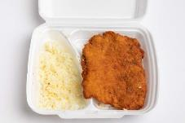 | 1845 | összetevők: sajttal, sonkával töltött pulykamell rántva | Az étterem saját honlapja | nem elérhető | X | P | P | P | P | P | P | P | P | Nem mutatható ki | P | Nem megfelelő*
Pasarét Club Étterem Cordon Bleu, jázmin rizzsel | 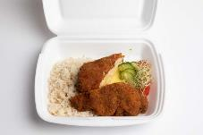 | 2440 | allergének: glutén, tojás, földimogyoró, diófélék, tej, szezám | Netpincér | elérhető | ✓ | P | P | P | P | P | P | O | P | _ | P | Megfelelő
Street Magic Cordon Bleu, jázmin rizzsel | 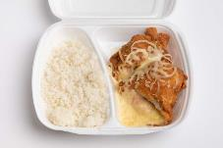 | 2380 | N.a. | Az étterem saját honlapja | nem elérhető | X | P | P | P | P | P | P | P | P | _ | P | Nem megfelelő*
Theo Papa Konyhája Pulyka Cordon Bleu, jázmin rizzsel | 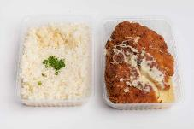 | 3298 | összetevők: Pulykamellfilé sonkával, pirított gombával, sajttal töltve, zsemlemorzsa bundában, reszelt sajttal a tetején tálalva allergének: tej, tojás, glutén | Az étterem saját honlapja | elérhető | ✓ | P | P | P | P | P | O | O | O | Nem mutatható ki | P | Megfelelő
Trófea Grill Étterem Sajttal, sonkával töltött jércemell, jázmin rizzsel |  | 2900 | N.a. | Az étterem saját honlapja | nem elérhető | X | P | P | P | P | P | P | P | P | _ | P | Megfelelő
*Egérrel a cellára mutatva további információ jelenik meg.

Tészták
ÉTTEREM NEVE, ÉTEL MEGNEVEZÉSE | TERMÉK FOTÓ * | ÁR * (Ft/adag) | ÖSSZETEVŐK | MEGRENDELÉS HELYE | A MEGRENDELÉS HELYÉN FELTÜNTETETT INFORMÁCIÓK* |  |  |  |  |  |  |  |  |  |  | ALLERGÉN TÁJÉKOZTATÁS (Megfelelő/Nem megfelelő)
 |  |  |  |  |  |  | HATÓSÁGI MIKROBIOLÓGIAI VIZSGÁLAT |  |  |  |  |  |  |  | HATÓSÁGI TISZTASÁGI VIZSGÁLAT
 |  |  |  |  | FOTÓ | MEGRENDELÉS NYOMONKÖVETÉSE | SALMONELLA SPP. (/25g) | KOAGULÁZ POZITÍV STAPHYLOCOCCUSOK (CFU/g) | LISTERIA MONOCYTOGENES (/25g) | BACILLUS CEREUS (CFU/g) | CLOSTRIDIUM PERFRINGENS (CFU/g) | ESCHERICHIA COLI (CFU/g) | COLIFORM (CFU/g) | MIKROORGANIZMUSOK SZÁMA (CFU/g) | DOBOZ KÜLSŐ FELÜLETE (CFU/100 cm2

Leroy Express Spagetti carbonara | 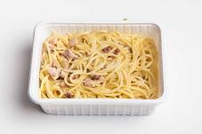 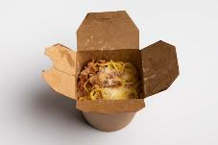 | 2790 | panchetta, tojás, parmezán | Wolt | elérhető | ✓ | P | P | P | P | P | P | P | P | P | Megfelelő
Okay Italia Spaghetti alla Carbonara | 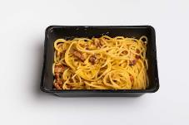 | 2290 | Guanciale szalonna, tojássárgájából készült krémes alap, feketebors, parmezán | Wolt | elérhető | ✓ | P | P | P | P | P | P | P | P | P | Megfelelő
Pasta Finucci Carbonara Spagetti |  | 1890 | spagetti, bacon, sonka, tejszín, parmezán | Az étterem saját honlapja | nem elérhető | X | P | P | P | P | P | P | P | P | P | Nem megfelelő*
Pizza Monkey Pasta carbonara | 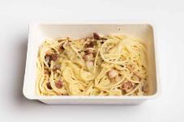 | 1790 | tejszínes carbonara alap, bacon, parmezán sajt, farfalle tészta | Az étterem saját honlapja | elérhető | X | P | P | P | P | P | P | P | P | P | Megfelelő
Vapiano Bécsi Corner Carbonara | 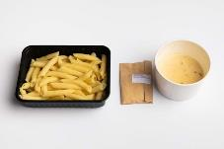 | 1990 | bacon, hagyma, krémes szósz, tojás, Grana Padano | Netpincér | elérhető | ✓ | P | P | P | P | P | P | P | P | P | Megfelelő
*Egérrel a cellára mutatva további információ jelenik meg.

Távol-keleti konyha
ÉTTEREM NEVE, ÉTEL MEGNEVEZÉSE | TERMÉK FOTÓ * | ÁR * (Ft/adag) | ÖSSZETEVŐK | MEGRENDELÉS HELYE | A MEGRENDELÉS HELYÉN FELTÜNTETETT INFORMÁCIÓK* |  | HATÓSÁGI LABORATÓRIUMI VIZSGÁLAT |  |  |  |  |  |  |  |  |  | ALLERGÉN TÁJÉKOZTATÁS (Megfelelő/Nem megfelelő)
 |  |  |  |  |  |  | HATÓSÁGI MIKROBIOLÓGIAI VIZSGÁLAT |  |  |  |  |  |  |  | ANALITIKAI VIZSGÁLAT | HATÓSÁGI TISZTASÁGI VIZSGÁLAT
 |  |  |  |  | FOTÓ | MEGRENDELÉS NYOMONKÖVETÉSE | SALMONELLA SPP. (/25g) | KOAGULÁZ POZITÍV STAPHYLOCOCCUSOK (CFU/g) | LISTERIA MONOCYTOGENES (/25g) | BACILLUS CEREUS (CFU/g) | CLOSTRIDIUM PERFRINGENS (CFU/g) | ESCHERICHIA COLI (CFU/g) | COLIFORM (CFU/g) | MIKROORGANIZMUSOK SZÁMA (CFU/g) | FAJFEHÉRJE SERTÉS | DOBOZ KÜLSŐ FELÜLETE (CFU/100 cm2)

I love sushi Japán csípős csirkeleves | 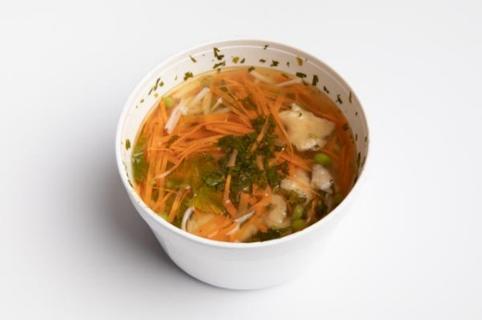 | 1830 | összetevők: csirke, rizs tészta, borsó, sárgarépa, újhagyma, koriander, szójaszósz, chiliolaj | Az étterem saját honlapja | elérhető | X | P | P | P | P | P | P | P | P | _ | P | Megfelelő
Imázs Thai & Japanese Restaurant Thai Tom Yam leves csirkével | 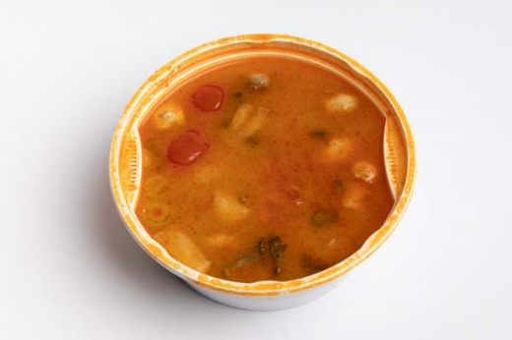 | 1390 | összetevők: fűszeres thai leves csirkével, gombával, korianderrel, citromfűvel, zöldhagymával, paradicsommal, galangával, citrommal, lime levével | Netpincér | nem elérhető | X | P | P | P | P | P | P | P | P | _ | P | Nem megfelelő*
Papírtigris Ázsiai Tészta - Wok - Sushi Bazsalikomos csirkeleves | 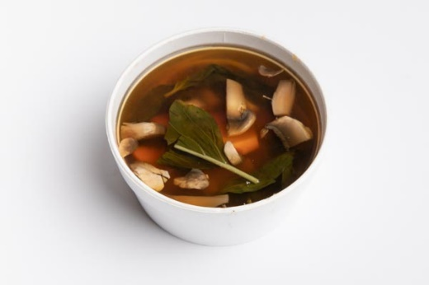 | 990 | N.a | Az étterem saját honlapja | elérhető | X | P | P | P | P | P | P | P | P | _ | P | Megfelelő
Planet Sushi Tom Kha leves | 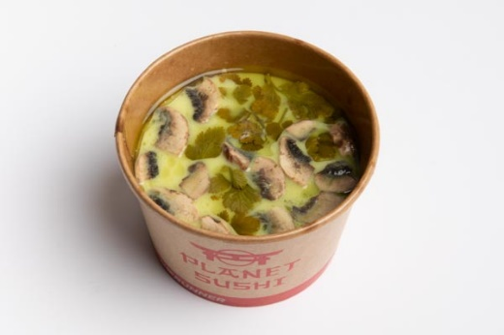 | 1790 | összetevők: krémes thai leves kókusztejjel, rákkal, csirkével, gombával, korianderrel allergének: rák, szója, szezámmag | FOODRUNNER | elérhető | ✓ | P | P | P | P | P | P | P | P | _ | P | Megfelelő
Wasabi wok és sushi étterem Khao Soi leves (csípős) | 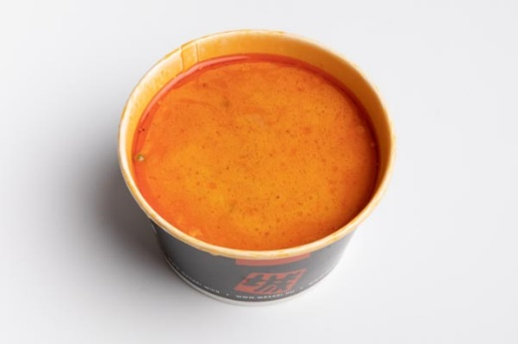 | 1340 | összeteveők: tradicionális távol-keleti leves vörös curryvel, kókusztejjel, tésztával, marhahátszínnel, korianderrel, mungó babcsírával allergének: glutén, tojás, hal, tejtermék | Az étterem saját honlapja | elérhető | X | P | P | P | P | P | P | P | P | Nem mutatható ki | P | Megfelelő
*Egérrel a cellára mutatva további információ jelenik meg.

Hamburgerek
ÉTTEREM NEVE, ÉTEL MEGNEVEZÉSE | TERMÉK FOTÓ * | ÁR * (Ft/adag) | ÖSSZETEVŐK | MEGRENDELÉS HELYE | A MEGRENDELÉS HELYÉN FELTÜNTETETT INFORMÁCIÓK* |  | HATÓSÁGI LABORATÓRIUMI VIZSGÁLAT |  |  |  |  |  |  |  |  |  |  |  | ALLERGÉN TÁJÉKOZTATÁS (Megfelelő/Nem megfelelő)
 |  |  |  |  |  |  | HATÓSÁGI MIKROBIOLÓGIAI VIZSGÁLAT |  |  |  |  |  |  |  | ANALITIKAI VIZSGÁLAT |  |  | HATÓSÁGI TISZTASÁGI VIZSGÁLAT
 |  |  |  |  | FOTÓ | MEGRENDELÉS NYOMONKÖVETÉSE | SALMONELLA SPP. (/25g) | KOAGULÁZ POZITÍV STAPHYLOCOCCUSOK (CFU/g) | LISTERIA MONOCYTOGENES (/25g) | BACILLUS CEREUS (CFU/g) | CLOSTRIDIUM PERFRINGENS (CFU/g) | ESCHERICHIA COLI (CFU/g) | COLIFORM (CFU/g) | MIKROORGANIZMUSOK SZÁMA (CFU/g) | FAJFEHÉRJE LÓ | FAJFEHÉRJE SERTÉS | FAJFEHÉRJE BAROMFI | DOBOZ KÜLSŐ FELÜLETE (CFU/100 cm2)

Burger King Dupla Sajtburger | 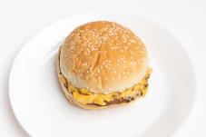 | 740 | A két tűzön grillezett marhahús pogácsán szédolvadó dupla szelet Cheddar sajt garantálja az ínycsiklandó dupla sajtburger ízét, melyet ropogós uborkaszeletek tesznek ízesebbé, végül lágy ketchuppal, mustárral gazdagítjuk. | Wolt | elérhető | ✓ | P | P | P | P | P | P | P | P | Nem mutatható ki | Nem mutatható ki | _ | P | Megfelelő
KFC Grander | 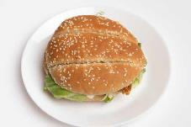 | 1490 | "A fenséges Grander! A hatalmas zsemlében egy gigantikus, Hot&Spicy combfilét, szaftos bacont, ömlesztett cheddar sajtot, lilahagymát, jégsalátát és kétféle szószt: füstös BBQ-t és majonézt találsz. Grandiózus!" | Az étterem saját kiszállítója | elérhető | ✓ | P | P | P | P | P | P | P | P | _ | _ | _ | P | Megfelelő
McDonald's Dupla Sajtburger | 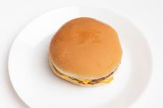 | 700 | 2 db marhahúspogácsa zsemlében, 2 db ömlesztett cheddar sajtszelettel, savanyú uborkával, hagymával, ketchuppal és mustárral. (Allergének: glutén, tej, mustár, szezámmag) | Netpincér | elérhető | ✓ | P | P | P | P | P | P | P | P | _ | _ | Nem mutatható ki | P | Megfelelő
TGI Fridays Bacon Cheeseburger | 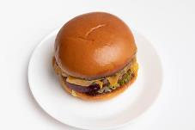 | 3090 | Minden idők egyik kedvenc hamburgere, ropogós baconnel, olvasztott Colby sajttal. Hasábburgonya körettel tálaljuk. glutén, tej, zeller, mustár | FOODRUNNER | elérhető | ✓ | P | P | P | P | P | P | P | P | _ | _ | _ | P | Megfelelő
Zing Burger Street Burger - Angus marhahússal | 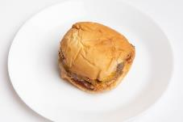 | 1800 | chipotle mayo, karamellizált hagyma, húspogácsa, cheddar, ketchup, mustár, uborka | Wolt | elérhető | ✓ | P | P | P | P | P | P | P | P | Nem mutatható ki | Nem mutatható ki | _ | P | Megfelelő
Zing Burger Street Burger - hagyományos hússal | 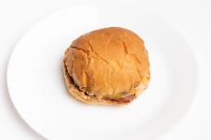 | 1450 | chipotle mayo, karamellizált hagyma, húspogácsa, cheddar, ketchup, mustár, uborka | Wolt | elérhető | ✓ | P | P | P | P | P | P | P | O | Nem mutatható ki | Nem mutatható ki | _ | P | Megfelelő
*Egérrel a cellára mutatva további információ jelenik meg.

